상품제안서
연필꽂이 큐브형 메모함 | 상품코드: F19455

 |  |  |  |  |  |  | 02-412-0044 | www.easy1.co.kr
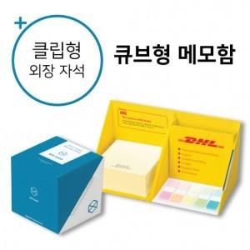

【상세/제작정보】 | 넓고 다양한 인쇄면에 지속적인 광고 노출이 가능한 메모함

【인쇄/포장옵션】 | 풀칼라 / OPP(비닐)

【공급단가】 | 수량 | 100~ | 300~ | 500~ | 1,000~ | 5,000~
*VAT별도 | 떡메모지 | 5,100원 | 3,750원 | 2,810원 | 2,620원 | 2,420원
 | 점착메모지 | 5,400원 | 4,500원 | 4,000원 | 3,600원 | 3,000원

【상품 URL】 | http://www.easy1.co.kr/src/goods_detail.php?gdno=19455

